⌀57
https://vintovye-svai-ekaterinburg.ru/
Винтовые сваи 57 мм
Наименование | Диаметр ствола мм. | Длинна ствола мм. | Цена, руб |  | 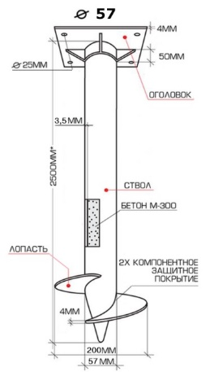

 |  |  | свая | комплект
Винтовая свая | 57 (3,5 мм) | 1500 | 830 | 980
Винтовая свая | 57 (3,5 мм) | 1800 | 860 | 1010
Винтовая свая | 57 (3,5 мм) | 2000 | 900 | 1050
Винтовая свая | 57 (3,5 мм) | 2500 | 990 | 1140
Винтовая свая | 57 (3,5 мм) | 3000 | 1080 | 1230
Винтовая свая | 57 (3,5 мм) | 3500 | 1190 | 1340
Винтовая свая | 57 (3,5 мм) | 4000 | 1310 | 1460
Винтовая свая | 57 (3,5 мм) | 4500 | 1430 | 1580
Винтовая свая | 57 (3,5 мм) | 5000 | 1540 | 1690
Винтовая свая | 57 (3,5 мм) | 5500 | 1660 | 1810

Винтовые сваи 57 мм с порошковой окраской
Наименование | Диаметр ствола мм. | Длинна ствола мм. | Цена, руб

 |  |  | свая | комплект
Винтовая свая | 57 (3,5 мм) | 1500 | 1060 | 1260
Винтовая свая | 57 (3,5 мм) | 1800 | 1100 | 1300
Винтовая свая | 57 (3,5 мм) | 2000 | 1140 | 1340
Винтовая свая | 57 (3,5 мм) | 2500 | 1260 | 1460
Винтовая свая | 57 (3,5 мм) | 3000 | 1370 | 1570
Винтовая свая | 57 (3,5 мм) | 3500 | 1520 | 1720
Винтовая свая | 57 (3,5 мм) | 4000 | 1670 | 1870
Винтовая свая | 57 (3,5 мм) | 4500 | 1820 | 2020
Винтовая свая | 57 (3,5 мм) | 5000 | 1970 | 2170
Винтовая свая | 57 (3,5 мм) | 5500 | 2120 | 2320

Оголовки
Наименование |  | Цена, руб
Оголовок (150*150 мм) |  | 100
Оголовок (200*200 мм) |  | 150
Оголовок усиленный (250*250 мм) |  | 280

⌀76
https://vintovye-svai-ekaterinburg.ru/
Винтовые сваи 76 мм
Наименование | Диаметр ствола мм. | Длинна ствола мм. | Цена, руб |  | 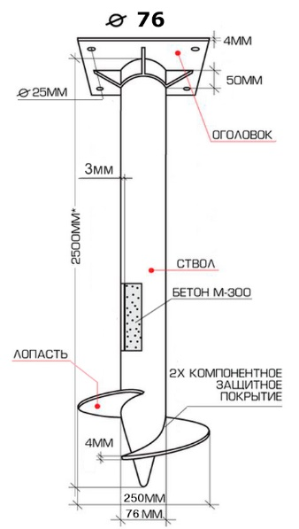

 |  |  | свая | комплект
Винтовая свая | 76 (3 мм) | 1500 | 900 | 1050
Винтовая свая | 76 (3 мм) | 1800 | 940 | 1090
Винтовая свая | 76 (3 мм) | 2000 | 990 | 1140
Винтовая свая | 76 (3 мм) | 2500 | 1090 | 1240
Винтовая свая | 76 (3 мм) | 3000 | 1200 | 1350
Винтовая свая | 76 (3 мм) | 3500 | 1340 | 1490
Винтовая свая | 76 (3 мм) | 4000 | 1470 | 1620
Винтовая свая | 76 (3 мм) | 4500 | 1610 | 1760
Винтовая свая | 76 (3 мм) | 5000 | 1740 | 1890
Винтовая свая | 76 (3 мм) | 5500 | 1880 | 2030

Винтовые сваи 76 мм с полимерным покрытием
Наименование | Диаметр ствола мм. | Длинна ствола мм. | Цена, руб

 |  |  | свая | комплект
Винтовая свая | 76 | 1500 | 1150 | 1350
Винтовая свая | 76 | 1800 | 1200 | 1400
Винтовая свая | 76 | 2000 | 1260 | 1460
Винтовая свая | 76 | 2500 | 1400 | 1600
Винтовая свая | 76 | 3000 | 1530 | 1730
Винтовая свая | 76 | 3500 | 1710 | 1910
Винтовая свая | 76 | 4000 | 1880 | 2080
Винтовая свая | 76 | 4500 | 2050 | 2250
Винтовая свая | 76 | 5000 | 2220 | 2420
Винтовая свая | 76 | 5500 | 2400 | 2600

Оголовки
Наименование |  | Цена, руб
Оголовок (150*150 мм) |  | 100
Оголовок (200*200 мм) |  | 150
Оголовок усиленный (250*250 мм) |  | 280

⌀89
https://vintovye-svai-ekaterinburg.ru/
Винтовые сваи 89 мм
Наименование | Диаметр ствола мм. | Длинна ствола мм. | Цена, руб |  | 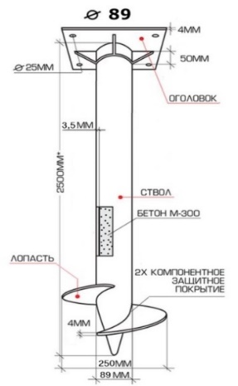

 |  |  | свая | комплект
Винтовая свая | 89 (3,5мм) | 1500 | 1090 | 1240
Винтовая свая | 89 (3,5мм) | 1800 | 1140 | 1290
Винтовая свая | 89 (3,5мм) | 2000 | 1200 | 1350
Винтовая свая | 89 (3,5мм) | 2500 | 1350 | 1500
Винтовая свая | 89 (3,5мм) | 3000 | 1550 | 1700
Винтовая свая | 89 (3,5мм) | 3500 | 1700 | 1850
Винтовая свая | 89 (3,5мм) | 4000 | 1880 | 2030
Винтовая свая | 89 (3,5мм) | 4500 | 1970 | 2120
Винтовая свая | 89 (3,5мм) | 5000 | 2150 | 2300
Винтовая свая | 89 (3,5мм) | 5500 | 2330 | 2480

Винтовые сваи 89 мм с цинкованием
Наименование | Диаметр ствола мм. | Длинна ствола мм. | Цена, руб |  | 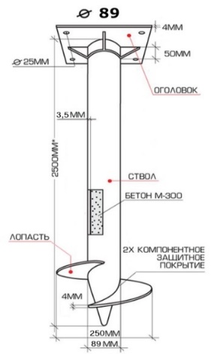

 |  |  | свая | комплект
Винтовая свая | 89 (3,5мм) | 1500 | 1878 | 2078
Винтовая свая | 89 (3,5мм) | 1800 | 2032 | 2232
Винтовая свая | 89 (3,5мм) | 2000 | 2258 | 2458
Винтовая свая | 89 (3,5мм) | 2500 | 2558 | 2758
Винтовая свая | 89 (3,5мм) | 3000 | 2907 | 3107
Винтовая свая | 89 (3,5мм) | 3500 | 3267 | 3467
Винтовая свая | 89 (3,5мм) | 4000 | 3626 | 3826
Винтовая свая | 89 (3,5мм) | 4500 | 3916 | 4116
Винтовая свая | 89 (3,5мм) | 5000 | 4275 | 4475
Винтовая свая | 89 (3,5мм) | 5500 | 4665 | 4865

Оголовки
Наименование |  | Цена, руб
Оголовок (150*150 мм) |  | 100
Оголовок (200*200 мм) |  | 150
Оголовок усиленный (250*250 мм) |  | 280

⌀108
https://vintovye-svai-ekaterinburg.ru/
Винтовые сваи 108 мм «Стандарт»
Наименование | Диаметр ствола мм. | Длинна ствола мм. | Цена |  | 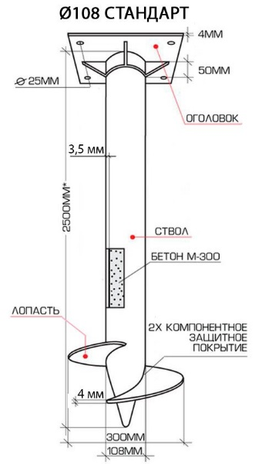

 |  |  | свая | комплект
Винтовая свая | 108 (3,5мм) | 1500 | 1220 | 1370
Винтовая свая | 108 (3,5мм) | 1800 | 1300 | 1450
Винтовая свая | 108 (3,5мм) | 2000 | 1400 | 1550
Винтовая свая | 108 (3,5мм) | 2500 | 1550 | 1700
Винтовая свая | 108 (3,5мм) | 3000 | 1690 | 1840
Винтовая свая | 108 (3,5мм) | 3500 | 1990 | 2140
Винтовая свая | 108 (3,5мм) | 4000 | 2180 | 2330
Винтовая свая | 108 (3,5мм) | 4500 | 2390 | 2540
Винтовая свая | 108 (3,5мм) | 5000 | 2880 | 3030
Винтовая свая | 108 (3,5мм) | 5500 | 3150 | 3300

Винтовые сваи 108 мм «Усиленные»
Наименование | Диаметр ствола мм. | Длинна ствола мм. | Цена, руб |  | 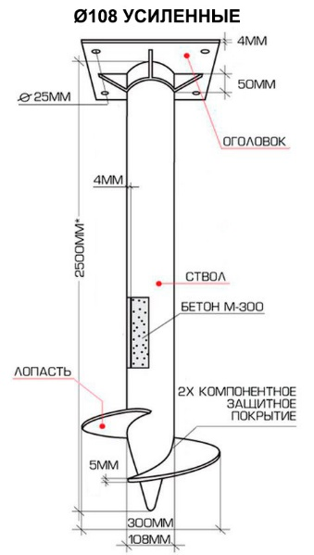

 |  |  | свая | комплект
Винтовая свая | 108 (4мм) | 1500 | 1280 | 1430
Винтовая свая | 108 (4мм) | 1800 | 1330 | 1480
Винтовая свая | 108 (4мм) | 2000 | 1500 | 1650
Винтовая свая | 108 (4мм) | 2500 | 1650 | 1800
Винтовая свая | 108 (4мм) | 3000 | 1790 | 1940
Винтовая свая | 108 (4мм) | 3500 | 2080 | 2230
Винтовая свая | 108 (4мм) | 4000 | 2280 | 2430
Винтовая свая | 108 (4мм) | 4500 | 2460 | 2610
Винтовая свая | 108 (4мм) | 5000 | 3170 | 3320
Винтовая свая | 108 (4мм) | 5500 | 3440 | 3590

Винтовые сваи ⌀108 мм «Усиленные» оцинкованные
Наименование | Диаметр ствола мм. | Длинна ствола мм. | Цена, руб

 |  |  | свая | комплект
Винтовая свая | 108 (4мм) | 1500 | 2341 | 2541
Винтовая свая | 108 (4мм) | 1800 | 2577 | 2777
Винтовая свая | 108 (4мм) | 2000 | 2891 | 3091
Винтовая свая | 108 (4мм) | 2500 | 3369 | 3569
Винтовая свая | 108 (4мм) | 3000 | 3826 | 4026
Винтовая свая | 108 (4мм) | 3500 | 4464 | 4664
Винтовая свая | 108 (4мм) | 4000 | 4992 | 5192
Винтовая свая | 108 (4мм) | 4500 | 5497 | 5697
Винтовая свая | 108 (4мм) | 5000 | 6598 | 6798
Винтовая свая | 108 (4мм) | 5500 | 7205 | 7405

Оголовки
Наименование |  | Цена, руб
Оголовок (150*150 мм) |  | 100
Оголовок (200*200 мм) |  | 150
Оголовок усиленный (250*250 мм) |  | 280

⌀133
https://vintovye-svai-ekaterinburg.ru/
Винтовые сваи 133 мм
Наименование | Диаметр ствола мм. | Длинна ствола мм. | Цена, руб |  | 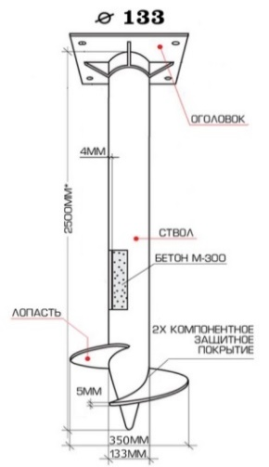

 |  |  | свая | комплект
Винтовая свая | 133 | 1500 | 2000 | 2300
Винтовая свая | 133 | 1800 | 2100 | 2400
Винтовая свая | 133 | 2000 | 2250 | 2550
Винтовая свая | 133 | 2500 | 2550 | 2850
Винтовая свая | 133 | 3000 | 2800 | 3100
Винтовая свая | 133 | 3500 | 3200 | 3500
Винтовая свая | 133 | 4000 | 3850 | 4150
Винтовая свая | 133 | 4500 | 4400 | 4700
Винтовая свая | 133 | 5000 | 4800 | 5100
Винтовая свая | 133 | 6000 | 5100 | 5400

Оголовки
Наименование |  | Цена, руб
Оголовок (150*150 мм) |  | 100
Оголовок (200*200 мм) |  | 150
Оголовок усиленный (250*250 мм) |  | 280

